概要
目標角度と現在角度の推移
項目 | 値
生成日時 | 2026-09-24 23:28:32
記録点数 | 2940
記録時間 [s] | 293.96
最終目標角度 [deg] | 90
最終指令角度 [deg] | 90
最終現在角度 [deg] | 89.732876972
最終角度誤差 [deg] | 0.26712302837
最大追従誤差 [deg] | 2.9774547204
最終状態 | FINISHED

把持点（生値） | 最小法線力 [N] | 平均法線力 [N] | 最大法線力 [N]
AMIR1 左指 | 0.00050033852615 | 13.190189363 | 27.22767064
AMIR1 右指 | 0.00023411030854 | 15.616638225 | 31.859202407
AMIR2 左指 | 0.00052918549694 | 13.623460331 | 29.198981256
AMIR2 右指 | 0.00023374160442 | 15.982739782 | 31.367240538

把持点（把持直後=0補正） | 最小変動 [N] | 平均変動 [N] | 最大変動 [N]
AMIR1 左指 | 0.0015576394499 | 4.7393964027 | 20.285395379
AMIR1 右指 | 0.0014108871093 | 4.6469530373 | 22.516196723
AMIR2 左指 | 0.0024030262435 | 5.0079610319 | 20.211835087
AMIR2 右指 | 0.00098989099456 | 4.9292707316 | 22.494887267

把持点の法線力推移（表示用平滑値）
物体重心位置 | 初期値 [m] | 最終値 [m] | 変位 [m]
X | 2.5721210148E-22 | 0.97936465434 | 0.97936465434
Y | -1.3228627998E-21 | -0.00067389572843 | -0.00067389572843

把持直後基準の法線力変動

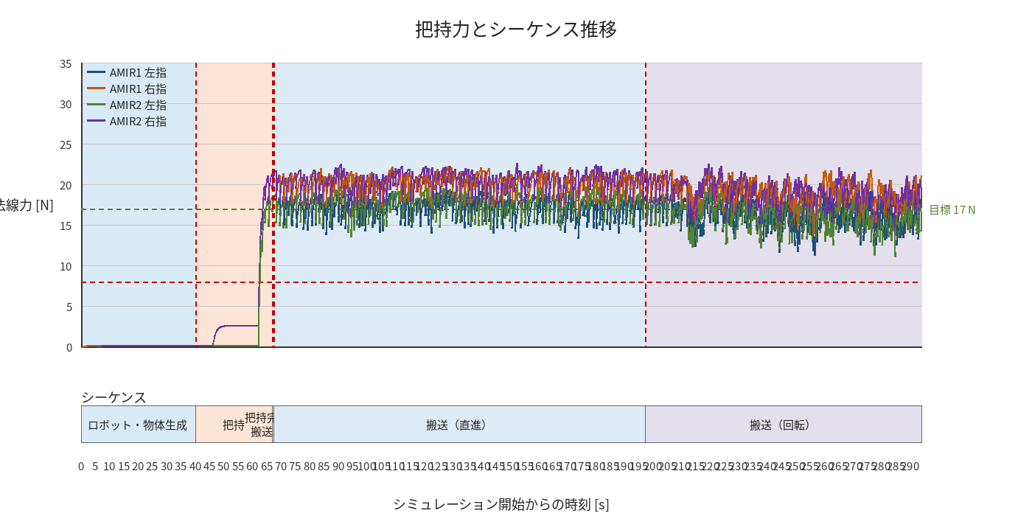

物体姿勢 XYZ（Roll・Pitch・Yaw）

物体重心位置のX-Y軌跡（Zは除外）

右指グラフ
